256
견 적 서

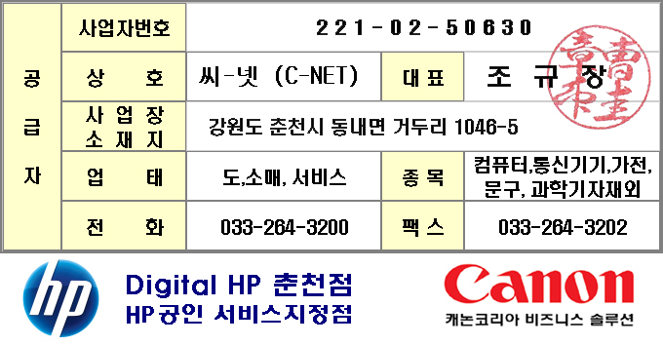
바디텍메드 |  | 귀하
전화 :
팩스 :
담당 :

아래와 같이 견적합니다.

견 적 합 계 : | ₩1,650,000
견 적 일 자 : | 2017-09-19
결 재 조 건 :

품 명 | 규 격 | 수 량 | 단 가 | 금 액 | 세 액 | 합 계 액
 |  |  |  | - | - | -
노트북 | HP Folio 1030 G1 | 1 | 1,500,000 | 1,500,000 | 150,000 | 1,650,000

 | 인텔 m5-6Y54 1.1GHz up to 2.7GHz
 | 8GB DDR3L Memory
 | 256GB SSD
 | intel HD515 Graphics
 | 13.3" FHD 1920 x 1080
 | usb 3.0 2port + USB Type C 1port
 | HDMI 1port
 | USB 유선랜 아답터
 | intel 8260ac WLAN + Bluetooth 4.2
 | 4cell 40WHr Long Life Battery
 | 45W AC Adapter
 | 가방, 광마우스
 | Windows 10 Professional 64bit
 | 무게 1.17kg

* 결제계좌 : 신한 110-138-600484 씨-넷 |  |  | 합 계 | 1,500,000 | 150,000 | 1,650,000
* 견적담당 : | 조규장(010-2910-7760)
* REMARK
1. USB 포트 3개 및 HDMI 포트가 내장된 모델중 가장 가벼운 모델입니다.

